Feuil1
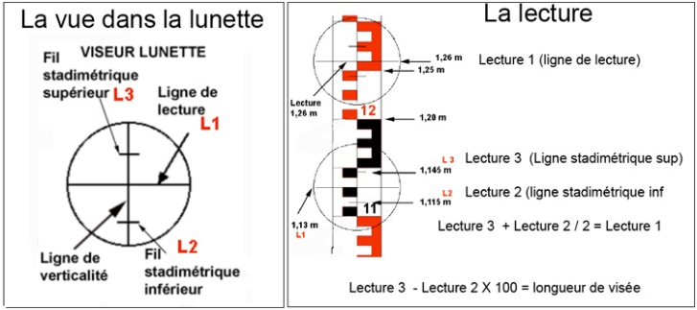 |  |  |  |  | 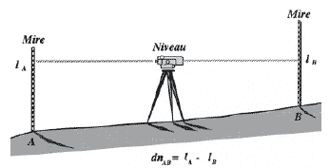
Carnet de nivellement direct
Date : | 30-May-23 |  | Niveau : | NA 720 #5709746 |  | Équipe : | Bibi

St | Points visés | Lectures arrières | Dist Ar. | Lectures avants | Dist Av. | Dz | Corr. (mm) | Altitude
 | RN47 Pont | 0.214 | 24.4 |  |  |  |  | 164.737

 |  | 0.092
1
 |  | -0.030

 | Spit | 1.932 |  | 3.875

 |  | 1.657 |  | 3.789
2
 |  | 1.382 |  | 3.702

 | PAV | 1.882 |  | 1.603

 |  | 1.524 |  | 1.262
3
 |  | 1.166 |  | 0.920

 |  | 1.834 |  | 1.108

 |  | 1.730 |  | 0.994
4
 |  | 1.626 |  | 0.881

 | Maison | 2.391 |  | 0.935

 |  | 2.230 |  | 0.792
5
 |  | 2.067 |  | 0.649

 |  | 1.891 |  | 0.773

 |  | 1.710 |  | 0.568
6
 |  | 1.531 |  | 0.364

 |  | 2.063 |  | 1.463

 |  | 1.859 |  | 1.258
7
 |  | 1.650 |  | 1.050

 | Mur | 0.757 |  | 1.066

 |  | 0.732 |  | 0.800
8
 |  | 0.706 |  | 0.533

 | Spit |  |  | 1.586 |  |  |  | 165.239

 |  |  |  | 1.553

 |  |  |  | 1.519

 | S =

